グラフ_振幅
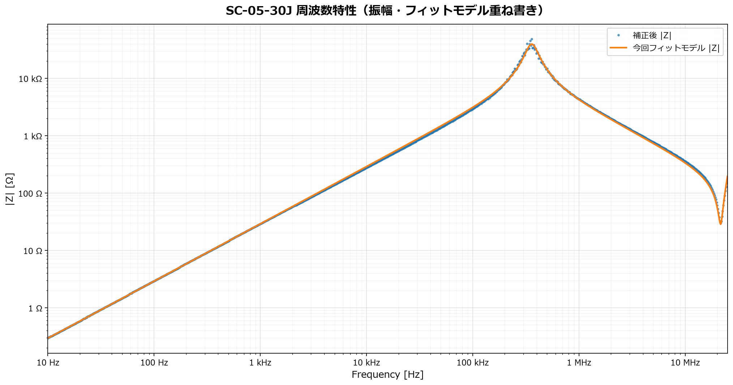
SC-05-30J 周波数特性（振幅・フィットモデル重ね書き）
補正後の測定|Z|と、今回フィットしなおした等価回路モデルの|Z|を比較。
横軸: Frequency [Hz] / 縦軸: |Z| [Ω]

グラフ_位相_tau
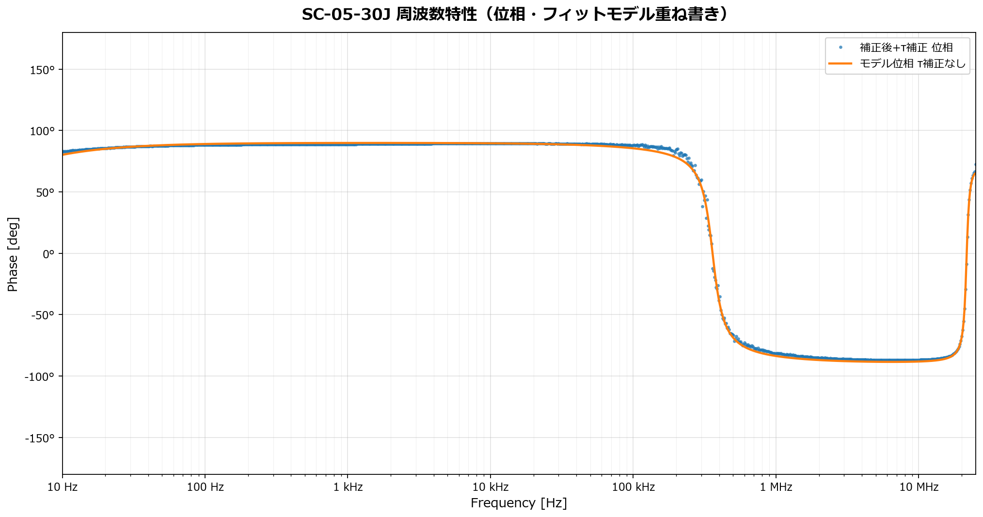
SC-05-30J 周波数特性（位相・フィットモデル重ね書き）
測定位相は補正後+τ補正。モデル位相はτ補正なしで表示。
横軸: Frequency [Hz] / 縦軸: Phase [deg]

グラフ_Open容量
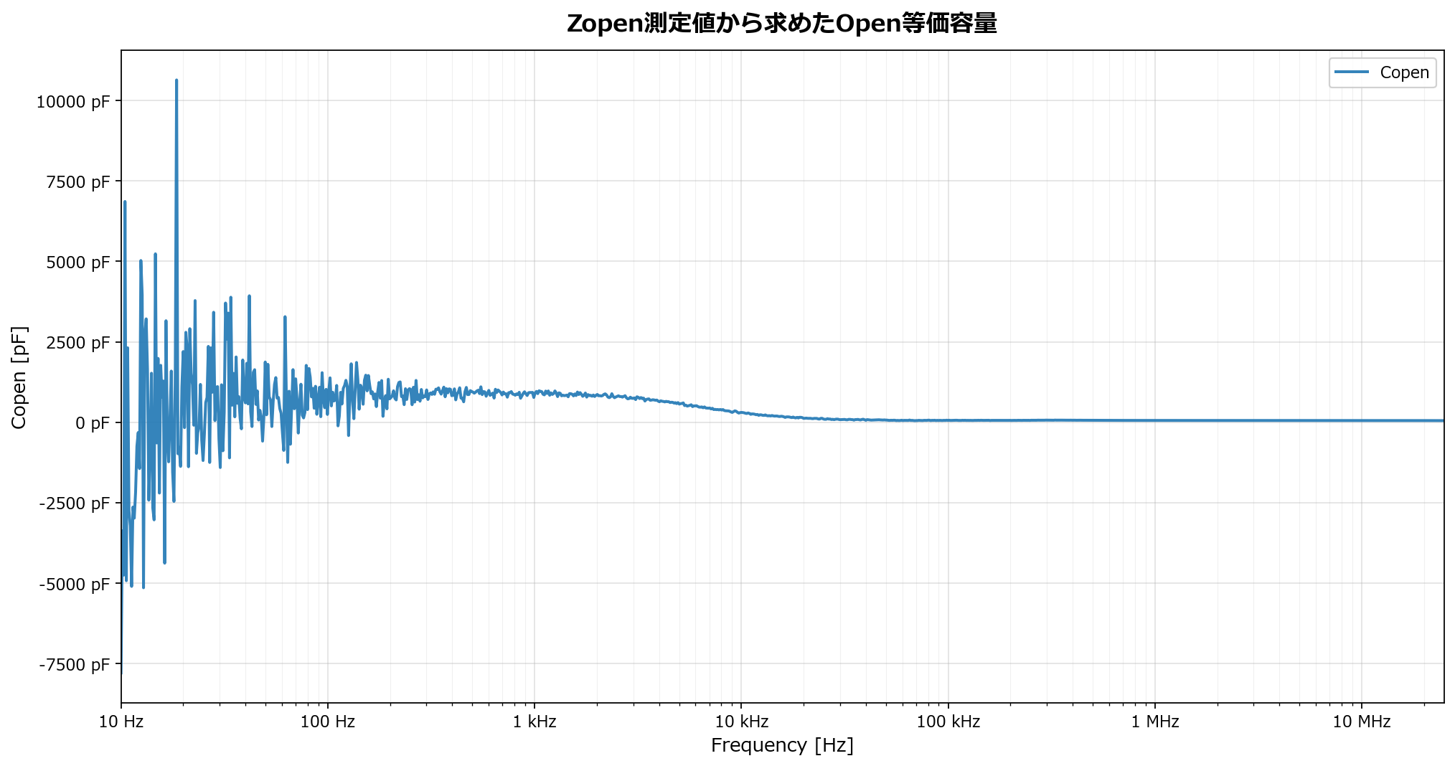
Zopen測定値から求めたOpen等価容量
Zopenのアドミタンスから Copen = Im(Yopen)/(2πf) として算出。
横軸: Frequency [Hz] / 縦軸: Copen [pF]

グラフ_主自己共振拡大
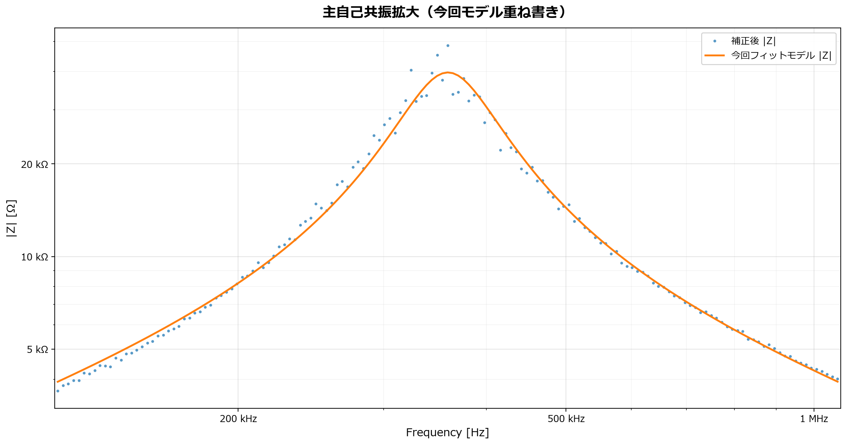
主自己共振拡大（今回モデル重ね書き）
主自己共振付近を拡大。横軸は周波数、縦軸は|Z|。
横軸: Frequency [Hz] / 縦軸: |Z| [Ω]

グラフ_20MHz拡大
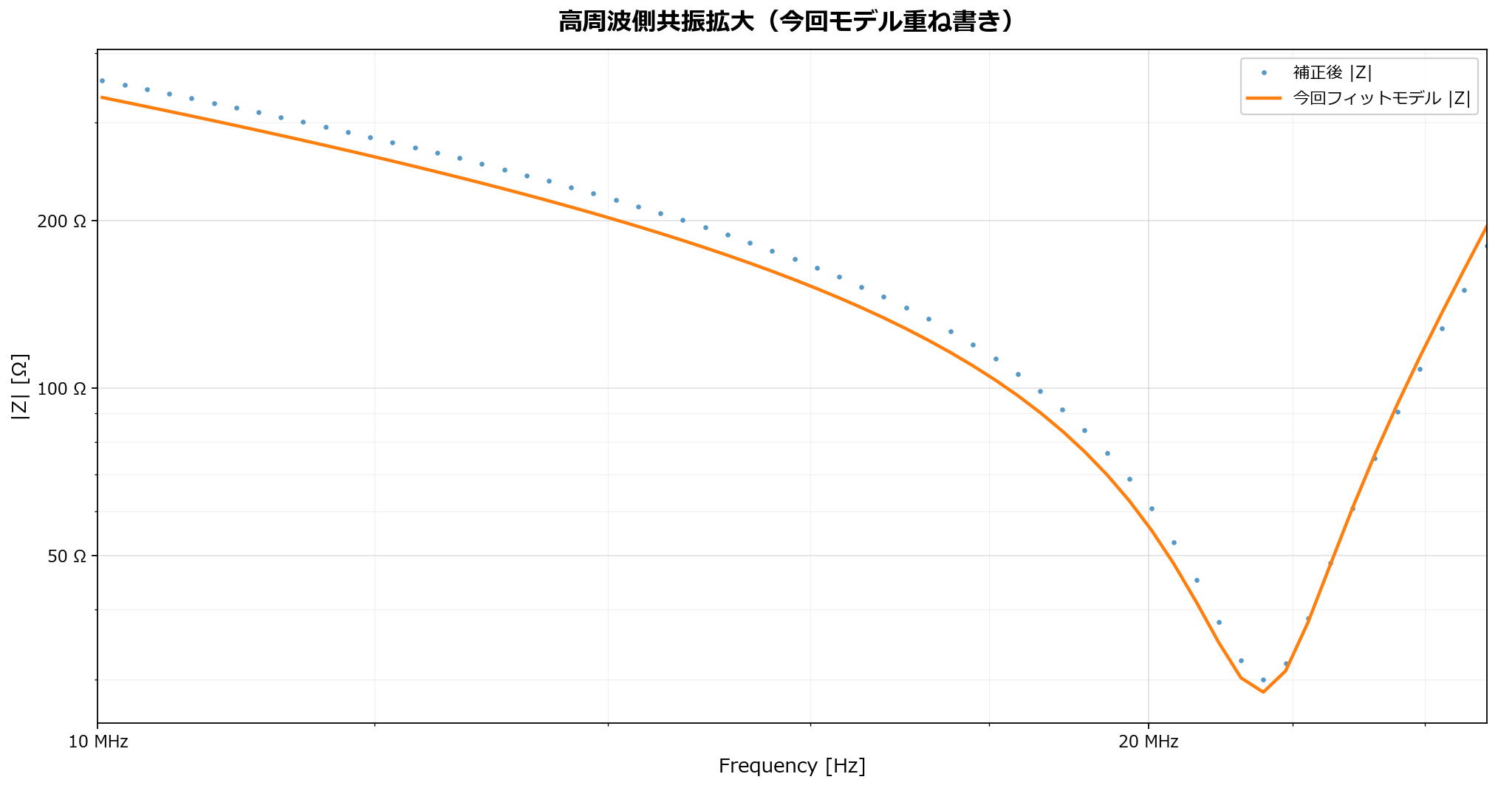
高周波側共振拡大（今回モデル重ね書き）
10〜25MHz付近の高周波側共振/谷を拡大。横軸は周波数、縦軸は|Z|。
横軸: Frequency [Hz] / 縦軸: |Z| [Ω]

等価回路パラメータ
等価回路モデルパラメータ（今回測定値からフィット）

素子/項目 | 値 | 単位 | 説明
Rs | 0.05 | Ω | 低周波側の直列抵抗。Rs制約: Rs下限制約: Rs >= 0.05 Ω
Rs_mode | lower_bound |  | free=従来 / lower_bound=下限制約 / fixed=固定
Rs_initial | 0.21829017917 | Ω | 制約前の初期推定値
Lcm | 0.0046032515307 | H | 低周波インダクタンス
Cp | 2.351924937E-11 | F | 主自己共振を表す並列容量
Rp | 39739.88304 | Ω | 主自己共振ピークの損失抵抗
R2 | 28.675960646 | Ω | 20MHz付近の谷を表す直列共振枝の抵抗
L2 | 2.8425745453E-06 | H | 20MHz付近の直列共振枝インダクタンス
C2 | 1.9055485628E-11 | F | 20MHz付近の直列共振枝容量
f_main_peak_meas | 359197.48415 | Hz | 補正後+τ補正の振幅ピーク周波数
f_HF_min_meas | 21575487.061 | Hz | 10〜25MHz範囲の最小|Z|周波数
RMS_mag_error | 0.40260999525 | dB | 全点の20log(|Zmodel|/|Zmeas|) RMS
RMS_phase_error | 1.8978945623 | deg | 全点の位相差RMS。測定値はτ補正後、モデル位相はτ補正なし。

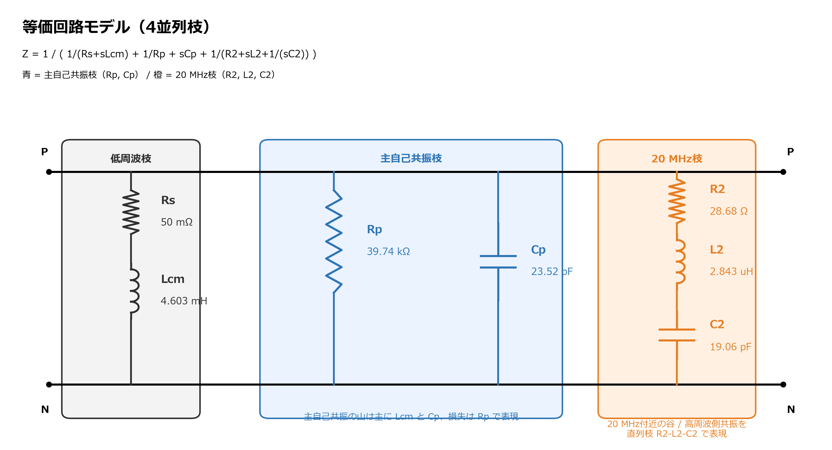
回路形式 | Y = 1/(Rs + sLcm) + 1/Rp + sCp + 1/(R2 + sL2 + 1/(sC2)) |  | Z = 1/Y
画像化した等価回路 | モデル位相にはτ補正を加えていません。位相グラフでは測定値の補正後+τ補正位相とモデルの素の位相を比較しています。
Zshort注記 | Zshortを選択してもデフォルトでは補正に使わず診断値として出力します。低周波一定R/L補正時のみ推定Rshort/Lshortを使用し、fullモードは参考です。

